DASHBOARD
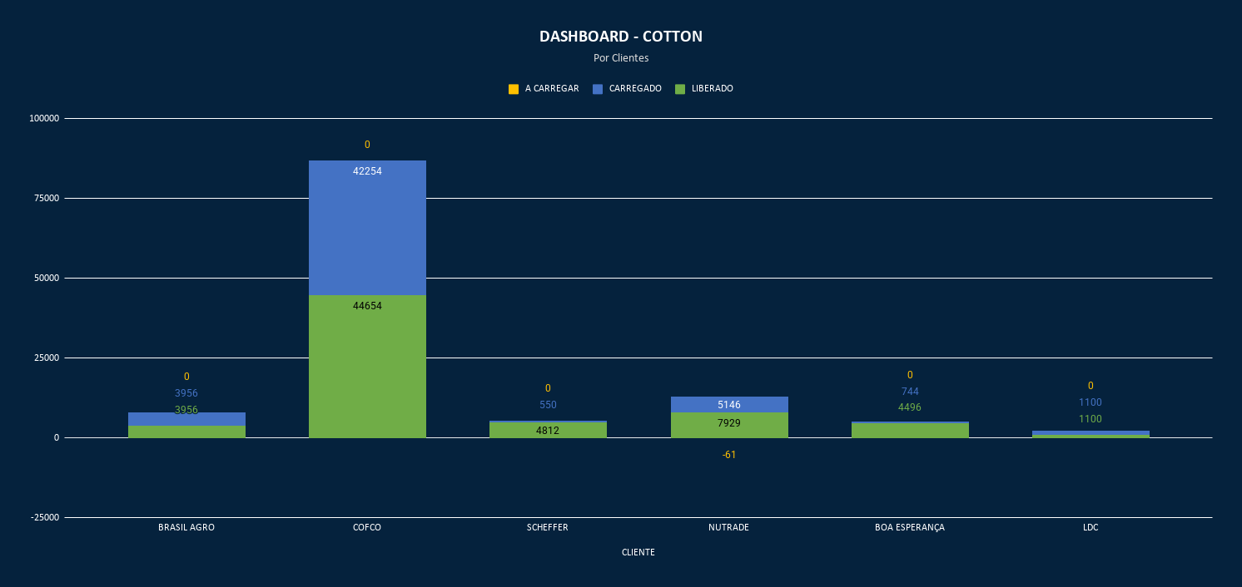
PROJEÇÃO - COTTON

